Como usar
PLANILHA DE PESQUISA DE CLIMA ORGANIZACIONAL

 | Veja como usar a planilha para pesquisa de clima organizacional da Pontotel: O primeiro passo é entrar na aba "Formulário", você pode imprimi-lo ou fazer uma versão online dele nas plataformas de questionários. Aplique em sua empresa, para cada colaborador. Em segundo, após ter coletado todas as respostas, de todos os colaboradores e suas respectivas áreas, coloque todas as respostas na aba "Respostas (Dados)". O último passo é entrar na aba "Resultados", e lá estarão todos os gráficos automáticos, de acordo com as respostas para cada pergunta. Feito, os resultados todos prontos e calculados automaticamente! | 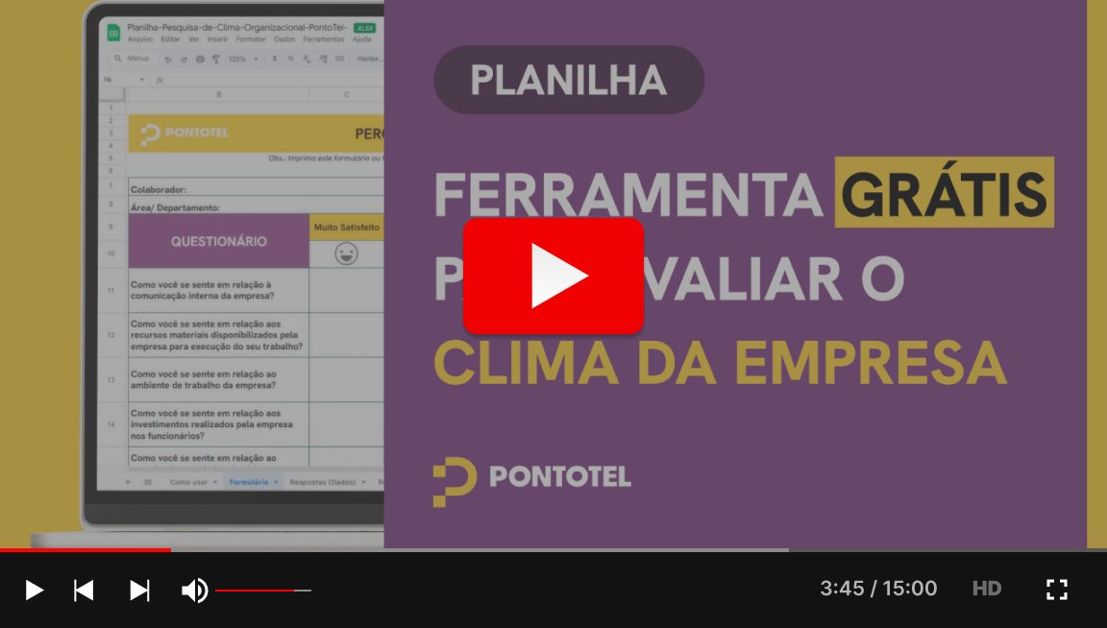

Resultados
RESULTADO PESQUISA DE CLIMA ORGANIZACIONAL

Como você se sente em relação à comunicação interna da empresa? |  |  | Como você se sente em relação aos recursos materiais disponibilizados pela empresa para execução do seu trabalho? |  |  | Como você se sente em relação ao ambiente de trabalho da empresa? |  |  | Como você se sente em relação aos investimentos realizados pela empresa nos funcionários? |  |  | Como você se sente em relação ao reconhecimento de funcionários que apresentam um bom desempenho? |  |  | Como você se sente em relação à política de remuneração, benefícios e promoções da empresa?
 | Quantidade | Porcentagem |  | Quantidade | Porcentagem |  | Quantidade | Porcentagem |  | Quantidade | Porcentagem |  | Quantidade | Porcentagem |  | Quantidade | Porcentagem
Muito Satisfeito | 0 | 0% | Muito Satisfeito | 0 | 0% | Muito Satisfeito | 0 | 0% | Muito Satisfeito | 0 |  | Muito Satisfeito | 0 |  | Muito Satisfeito | 0
Satisfeito | 0 | 0% | Satisfeito | 0 | 0% | Satisfeito | 1 | 100% | Satisfeito | 0 |  | Satisfeito | 0 |  | Satisfeito | 0
Insatisfeito | 1 | 100% | Insatisfeito | 0 | 0% | Insatisfeito | 0 | 0% | Insatisfeito | 0 |  | Insatisfeito | 0 |  | Insatisfeito | 0
Muito Insatisfeito | 0 | 0% | Muito Insatisfeito | 1 | 100% | Muito Insatisfeito | 0 | 0% | Muito Insatisfeito | 0 |  | Muito Insatisfeito | 0 |  | Muito Insatisfeito | 0
Como você se sente em relação aos investimentos realizados pela empresa nos funcionários?
 | Porcentagem
Muito Satisfeito | 0%
Satisfeito | 0%
Insatisfeito | 0%
Muito Insatisfeito | 0%
Total | 1 | 100% | Total | 1 | 100% | Total | 1 | 100% | Total | 0 | 0% | Total | 0 | 0% | Total | 0 | 0%
Como você se sente em relação à comunicação interna da empresa?
Como você se sente em relação aos recursos materiais disponibilizados pela empresa para execução do seu trabalho?
Como você se sente em relação ao ambiente de trabalho da empresa?
Como você se sente em relação ao reconhecimento de funcionários que apresentam um bom desempenho?
 | Porcentagem
Muito Satisfeito | 0%
Satisfeito | 0%
Insatisfeito | 0%
Muito Insatisfeito | 0%
Como você se sente em relação à política de remuneração, benefícios e promoções da empresa?
 | Porcentagem
Muito Satisfeito | 0%
Satisfeito | 0%
Insatisfeito | 0%
Muito Insatisfeito | 0%

Como você se sente em relação à sua preparação para realização do seu trabalho diário? |  |  | Como você se sente em relação ao seu relacionamento profissional com os seus superiores? |  |  | Como você se sente em relação ao seu relacionamento profissional com os seus colegas de trabalho? |  |  | Como você se sente em relação à transparência no que se refere à tomada de decisões de seus superiores? |  |  | Como você se sente em relação à sua autonomia na sugestão de novas ideias e soluções para seus superiores? |  |  | Como você se sente em relação à sua remuneração (salário)?
 | Quantidade | Porcentagem |  | Quantidade | Porcentagem |  | Quantidade | Porcentagem |  | Quantidade | Porcentagem |  | Quantidade | Porcentagem |  | Quantidade | Porcentagem
Muito Satisfeito | 0 |  | Muito Satisfeito | 0 |  | Muito Satisfeito | 0 |  | Muito Satisfeito | 0 |  | Muito Satisfeito | 0 |  | Muito Satisfeito | 0
Satisfeito | 0 |  | Satisfeito | 0 |  | Satisfeito | 0 |  | Satisfeito | 0 |  | Satisfeito | 0 |  | Satisfeito | 0
Insatisfeito | 0 |  | Insatisfeito | 0 |  | Insatisfeito | 0 |  | Insatisfeito | 0 |  | Insatisfeito | 0 |  | Insatisfeito | 0
Muito Insatisfeito | 0 |  | Muito Insatisfeito | 0 |  | Muito Insatisfeito | 0 |  | Muito Insatisfeito | 0 |  | Muito Insatisfeito | 0 |  | Muito Insatisfeito | 0
Total | 0 | 0% | Total | 0 | 0% | Total | 0 | 0% | Total | 0 | 0% | Total | 0 | 0% | Total | 0 | 0%
Como você se sente em relação à sua preparação para realização do seu trabalho diário?
 | Porcentagem
Muito Satisfeito | 0%
Satisfeito | 0%
Insatisfeito | 0%
Muito Insatisfeito | 0%
Como você se sente em relação ao seu relacionamento profissional com os seus superiores?
 | Porcentagem
Muito Satisfeito | 0%
Satisfeito | 0%
Insatisfeito | 0%
Muito Insatisfeito | 0%
Como você se sente em relação ao seu relacionamento profissional com os seus colegas de trabalho?
 | Porcentagem
Muito Satisfeito | 0%
Satisfeito | 0%
Insatisfeito | 0%
Muito Insatisfeito | 0%
Como você se sente em relação à transparência no que se refere à tomada de decisões de seus superiores?
 | Porcentagem
Muito Satisfeito | 0%
Satisfeito | 0%
Insatisfeito | 0%
Muito Insatisfeito | 0%
Como você se sente em relação à sua autonomia na sugestão de novas ideias e soluções para seus superiores?
 | Porcentagem
Muito Satisfeito | 0%
Satisfeito | 0%
Insatisfeito | 0%
Muito Insatisfeito | 0%
Como você se sente em relação à sua remuneração (salário)?
 | Porcentagem
Muito Satisfeito | 0%
Satisfeito | 0%
Insatisfeito | 0%
Muito Insatisfeito | 0%

Como você se sente em relação aos benefícios que você recebe? |  |  | Como você se sente em relação à sua carga horária de trabalho? |  |  | Como você se sente em relação à quantidade de treinamentos que você recebe? |  |  | Como você se sente em relação à qualidade de treinamentos que você recebe? |  |  | Como você se sente em relação ao reconhecimento e valorização do seu trabalho? |  |  | Como você se sente em relação à empresa de forma geral?
 | Quantidade | Porcentagem |  | Quantidade | Porcentagem |  | Quantidade | Porcentagem |  | Quantidade | Porcentagem |  | Quantidade | Porcentagem |  | Quantidade | Porcentagem
Muito Satisfeito | 0 |  | Muito Satisfeito | 0 |  | Muito Satisfeito | 0 |  | Muito Satisfeito | 0 |  | Muito Satisfeito | 0 |  | Muito Satisfeito | 0
Satisfeito | 0 |  | Satisfeito | 0 |  | Satisfeito | 0 |  | Satisfeito | 0 |  | Satisfeito | 0 |  | Satisfeito | 0
Insatisfeito | 0 |  | Insatisfeito | 0 |  | Insatisfeito | 0 |  | Insatisfeito | 0 |  | Insatisfeito | 0 |  | Insatisfeito | 0
Muito Insatisfeito | 0 |  | Muito Insatisfeito | 0 |  | Muito Insatisfeito | 0 |  | Muito Insatisfeito | 0 |  | Muito Insatisfeito | 0 |  | Muito Insatisfeito | 0
Total | 0 | 0% | Total | 0 | 0% | Total | 0 | 0% | Total | 0 | 0% | Total | 0 | 0% | Total | 0 | 0%
Como você se sente em relação aos benefícios que você recebe?
 | Porcentagem
Muito Satisfeito | 0%
Satisfeito | 0%
Insatisfeito | 0%
Muito Insatisfeito | 0%
Como você se sente em relação à sua carga horária de trabalho?
 | Porcentagem
Muito Satisfeito | 0%
Satisfeito | 0%
Insatisfeito | 0%
Muito Insatisfeito | 0%
Como você se sente em relação à quantidade de treinamentos que você recebe?
 | Porcentagem
Muito Satisfeito | 0%
Satisfeito | 0%
Insatisfeito | 0%
Muito Insatisfeito | 0%
Como você se sente em relação à qualidade de treinamentos que você recebe?
 | Porcentagem
Muito Satisfeito | 0%
Satisfeito | 0%
Insatisfeito | 0%
Muito Insatisfeito | 0%
Como você se sente em relação ao reconhecimento e valorização do seu trabalho?
 | Porcentagem
Muito Satisfeito | 0%
Satisfeito | 0%
Insatisfeito | 0%
Muito Insatisfeito | 0%
Como você se sente em relação à empresa de forma geral?
 | Porcentagem
Muito Satisfeito | 0%
Satisfeito | 0%
Insatisfeito | 0%
Muito Insatisfeito | 0%

Você acha que a empresa possui uma boa imagem diante da sociedade? |  |  | Você acha que seu salário é compátivel com o mercado? |  |  | Você se sente orgulhoso por trabalhar aqui?
 | Quantidade | Porcentagem |  | Quantidade | Porcentagem |  | Quantidade | Porcentagem
Sim | 0 |  | Sim | 0 |  | Sim | 0
Não | 0 |  | Não | 0 |  | Não | 0
Total | 0 | 0% | Total | 0 | 0% | Total | 0 | 0%
Você acha que a empresa possui uma boa imagem diante da sociedade?
 | Porcentagem
Sim | 0%
Não | 0%
Você acha que seu salário é compatível com o mercado?
 | Porcentagem
Sim | 0%
Não | 0%
Você se sente orgulhoso por trabalhar aqui?
 | Porcentagem
Sim | 0%
Não | 0%

